상품제안서
나전칠기보석함(송학쌍합) | 상품코드: F00078

 |  |  |  |  |  |  | 02-412-0044 | www.easy1.co.kr
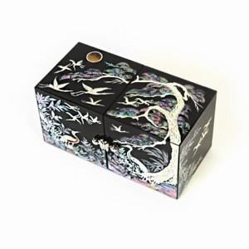

【상세/제작정보】 | 100개 이하의 소량 주문은 3만원의 인쇄비용이 청구됩니다. 자개로 로고 및 슬로건 제작은 별도 상담문의 바랍니다.

【인쇄/포장옵션】 | 실크 / 포장지포장

【공급단가】 | 수량 | 50~ | 100~ | 500~ | 1,000~ | 2,000~
*VAT별도 | 단가 | 53,760원 | 52,500원 | 51,660원 | 50,400원 | 49,560원

【상품 URL】 | https://dev.easy1.co.kr:443/src/goods_detail.php?gdno=78

